ניתוח איזור לעסקאות דמה
שומת
שווי מ"ר אקו' | ₪ 8,500
אחוז שנתי
שנים להיוון
שווי עדכני | ₪ 6,855
שווי לשומה | ₪ 10,000

תחשיב לפי מכירות בהרחבה
תאריך | גו"ח | מחיר עסקה | שטח המגרש | שטח בנוי | שנת בניה | התאמה למועד קובע | בניכוי יזמי 5% | עלויות בניה למ"ר | יתרה לקרע כולל | שטח אקו' | שווי מתואם כולל מעמ ופיתוח

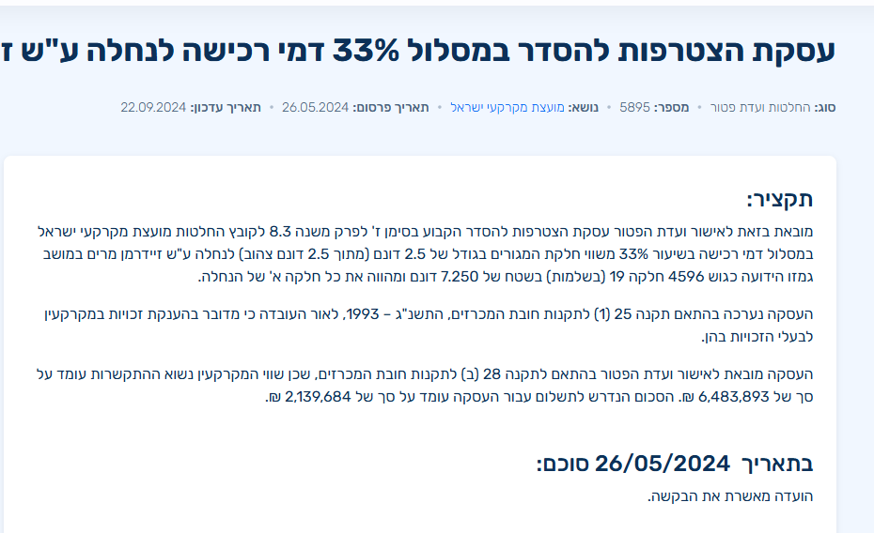
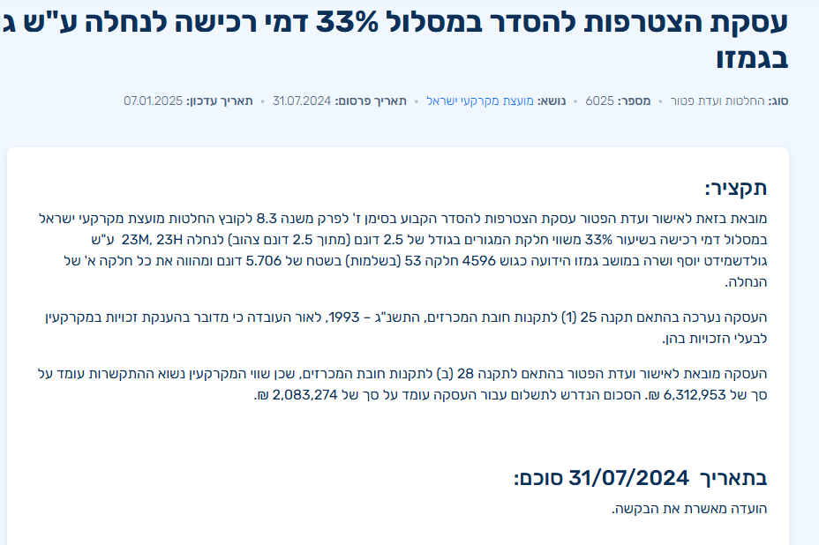

 |  |  |  |  |  |  |  | ₪ 2,083,274
 |  |  |  |  |  |  |  | ₪ 2,630,342 | ₪ 6,931

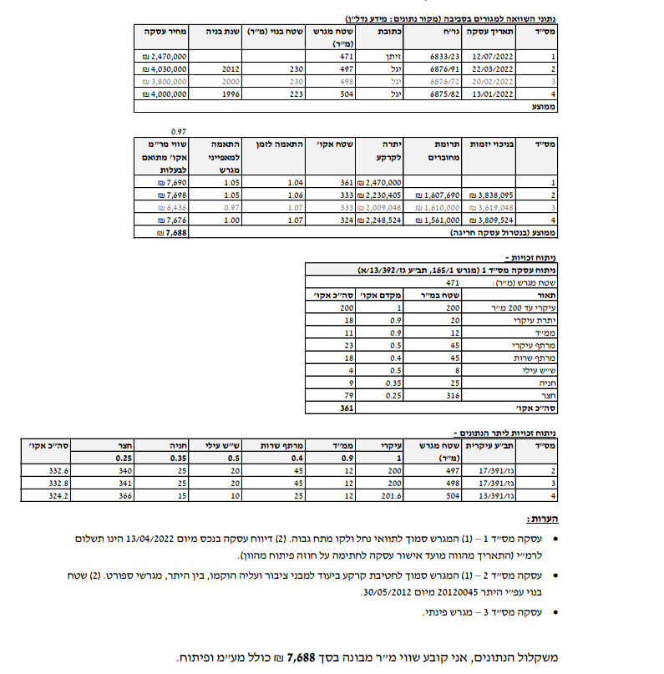

 |  |  |  |  |  |  |  |  | שווי מ"ר מיגל - שומה | הרחבה | נחלה
 |  |  |  |  |  |  |  |  | שווי מר מבונה שומה | 7668 | 6517.8
 |  |  |  |  |  |  |  |  | מקדם התאמה לזמן | 1.1025 | 1.1025
 |  |  |  |  |  |  |  |  | שווי מתואם | 8453.97 | 7185.8745
 |  |  |  |  |  |  |  |  | מקדם להיקף עסקה | 0.9 | 1
 |  |  |  |  |  |  |  |  | שווי מתואם | 7608.573 | 7185.8745
 |  |  |  |  |  |  |  |  | לשומה | 8000

 |  |  |  |  |  |  |  |  | מועד קובע 03/03/2024
 |  |  |  |  |  |  |  |  | שווי מ"ר מנתי של עסקה מספר 4596 | הרחבה | נחלה
 |  |  |  |  |  |  |  |  | שווי מר מבונה שומה | 7254 | 6528.6
 |  |  |  |  |  |  |  |  | מקדם התאמה לזמן | 1.05 | 1.05
 |  |  |  |  |  |  |  |  | שווי מתואם | 7616.7 | 6855.03
 |  |  |  |  |  |  |  |  | מקדם להיקף עסקה | 0.9 | 1
 |  |  |  |  |  |  |  |  | שווי מתואם | 6855.03 | 6855.03
 |  |  |  |  |  |  |  |  | לשומה | 8000

מערכת מידע נדלן

סוג נכס: כללי מיום מכירה: 17/02/2022 עד יום מכירה: 17/02/2025
ישוב: גמזו

גוש חלקה | יום מכירה | תמורה מוצהרת בש"ח | בניכוי יזמות 5% | מהות | ישוב | שנת בניה | שטח מגרש | שטח | תרומת הבנוי | יתרת מגרש
005970-0073 | 2024-06-16 | 6,500,000 | 6,190,476 | קוטג' חד משפחתי | גמזו | 2005 | 500 | 270 | 1,890,000 | 4,300,476

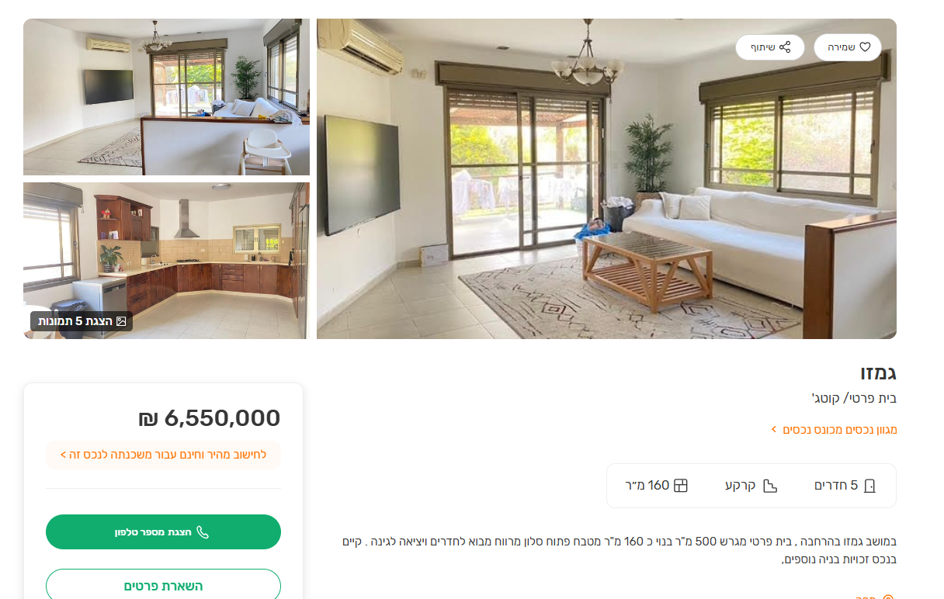
ניתוח שטח אקו'
מהות | שטח | מקדם | סה"כ
עיקרי ק.ק | 82.5 | 1 | 82.5
ממד | 7.5 | 0.9 | 6.75
עיקרי ק.א | 97.5 | 1 | 97.5
שירות | 45 | 0.5 | 22.5
מרתף | 40 | 0.7 | 28
יתרת חצר | 325 | 0.25 | 81.25
סה"כ |  |  | 318.5
שווי מגרש |  |  | 4,300,476
שווי מ"ר |  |  | 13,502
 |  | מקדם | 0.85
 |  | סה"כ | 11,477

